EJERCICIO
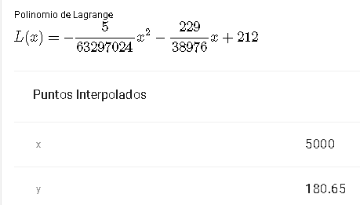
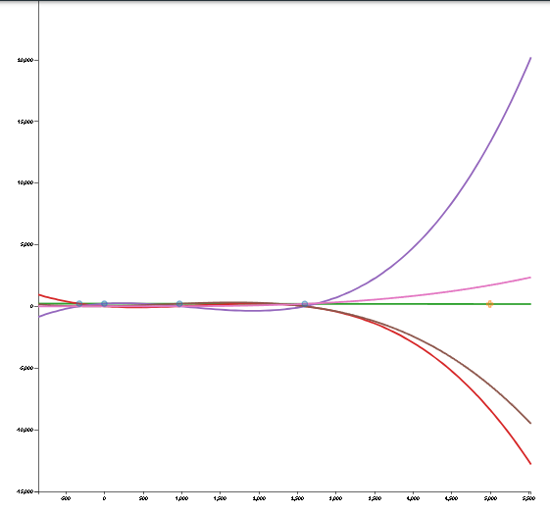
h(m) | h(ft) | T(F)
-324.8 | -1000 | 213.9
0 | 0 | 212
974.4 | 3000 | 206.2
2598.4 | 8000 | 196.2
4872 | 15000 | 184.4
7145.6 | 22000 | 172.6
9094.4 | 28000 | 163.1
5000 | 1624 | ?

SOLUCION EN NEWTON: |  |  |  |  |  | ERROR:
# | h(m) | T(F) | 1er nivel | 2do nivel | 3er nivel | E = | 3.6668920164E-15
0 | -324.8 | 213.9 | -0.0058497536946 | -7.8992655326E-08 | -3.4409264671E-25
1 | 0 | 212 | -0.0059523809524 | -7.8992655326E-08
2 | 974.4 | 206.2 | -0.006157635468
3 | 2598.4 | 196.2
 | 5000 | ?
p(x)= | f[x0] + f[x0,x1] (x-x0) + f[x0,x1,x2] (x-x0)(x-x1) + f[x0,x1,x2,x3] (x-x0)(x-x1)(x-x2)
p(x)= | 180.64813107

SOLUCION EN LAGRANGE: |  |  |  |  | GRAFICO

LA PAZ
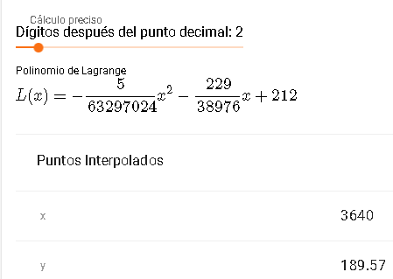
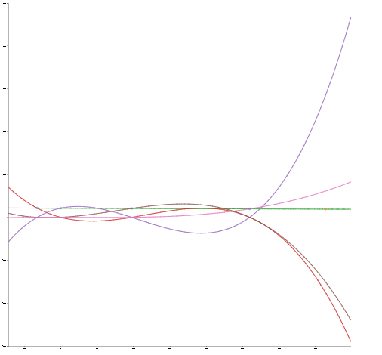
LA PAZ
 | h(m) | h(ft) | T(F)
 | -324.8 | -1000 | 213.9
 | 0 | 0 | 212
 | 974.4 | 3000 | 206.2
 | 2598.4 | 8000 | 196.2
 | 4872 | 15000 | 184.4
 | 7145.6 | 22000 | 172.6
 | 9094.4 | 28000 | 163.1
 | 3640 | 1182.272 | ?

 | SOLUCION EN NEWTON: |  |  |  |  |  | ERROR:
 | # | h(m) | T(F) | 1er nivel | 2do nivel | 3er nivel | E = | 8.6208041941E-16
 | 0 | -324.8 | 213.9 | -0.0058497536946 | -7.8992655326E-08 | -3.4409264671E-25
 | 1 | 0 | 212 | -0.0059523809524 | -7.8992655326E-08
 | 2 | 974.4 | 206.2 | -0.006157635468
 | 3 | 2598.4 | 196.2
 |  | 3640 | ?
 | p(x)= | f[x0] + f[x0,x1] (x-x0) + f[x0,x1,x2] (x-x0)(x-x1) + f[x0,x1,x2,x3] (x-x0)(x-x1)(x-x2)
 | p(x)= | 189.56688466

 | SOLUCION EN LAGRANGE: |  |  |  | GRAFICO

EL ALTO
EL ALTO
 | h(m) | h(ft) | T(F)
 | -324.8 | -1000 | 213.9
 | 0 | 0 | 212
 | 974.4 | 3000 | 206.2
 | 2598.4 | 8000 | 196.2
 | 4872 | 15000 | 184.4
 | 7145.6 | 22000 | 172.6
 | 9094.4 | 28000 | 163.1
 | 4150 | 1347.92 | ?

 | SOLUCION EN NEWTON: |  |  |  |  |  | ERROR:
 | # | h(m) | T(F) | 1er nivel | 2do nivel | 3er nivel | E = | 1.6524397688E-15
 | 0 | -324.8 | 213.9 | -0.0058497536946 | -7.8992655326E-08 | -3.4409264671E-25
 | 1 | 0 | 212 | -0.0059523809524 | -7.8992655326E-08
 | 2 | 974.4 | 206.2 | -0.006157635468
 | 3 | 2598.4 | 196.2
 |  | 4150 | ?
 | p(x)= | f[x0] + f[x0,x1] (x-x0) + f[x0,x1,x2] (x-x0)(x-x1) + f[x0,x1,x2,x3] (x-x0)(x-x1)(x-x2)
 | p(x)= | 186.25659538

 | SOLUCION EN LAGRANGE: |  |  |  |  | GRAFICO
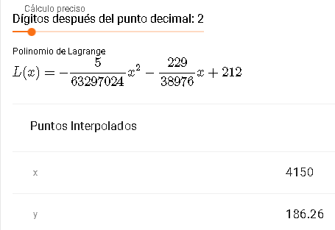
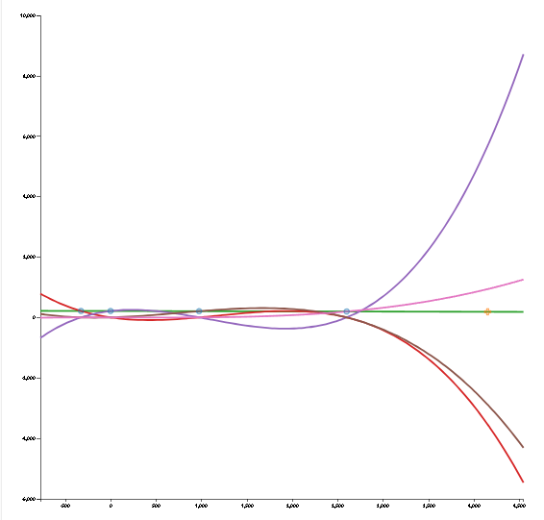

GRAFICO

